对账
订单号 | 入住日期 | 离店日期 | 应收 |  |  |  | ，
17797729995 | 2022-05-24 | 2022-05-25 | 112 | 112.00 | 2509119 | 0 | ，2509119 | 直连
17884314882 | 2022-05-24 | 2022-05-25 | 230 | 230.00 | 2534875 | 0 | ，2534875 | 直连
17892477750 | 2022-05-22 | 2022-05-25 | 398 | 398.00 | 2538093 | 0 | ，2538093 | 直连
17907817829 | 2022-05-24 | 2022-05-25 | 83 | 83.00 | 2543202 | 0 | ，2543202 | 直连
17956947338 | 2022-05-24 | 2022-05-25 | 63 | 63.00 | 2556317 | 0 | ，2556317 | 直连
17968166463 | 2022-05-24 | 2022-05-25 | 63 | 63.00 | 2558340 | 0 | ，2558340 | 直连
17976823968 | 2022-05-24 | 2022-05-25 | 64 | 64.00 | 2560424 | 0 | ，2560424 | 直连
17977655746 | 2022-05-24 | 2022-05-25 | 70 | 70.00 | 2560838 | 0 | ，2560838 | 直连
17981690349 | 2022-05-24 | 2022-05-25 | 58 | 58.00 | 2561801 | 0 | ，2561801 | 直连
17983967645 | 2022-05-24 | 2022-05-25 | 166 | 166.00 | 2561908 | 0 | ，2561908 | 直连
17984257318 | 2022-05-24 | 2022-05-25 | 44 | 44.00 | 2561998 | 0 | ，2561998 | 直连
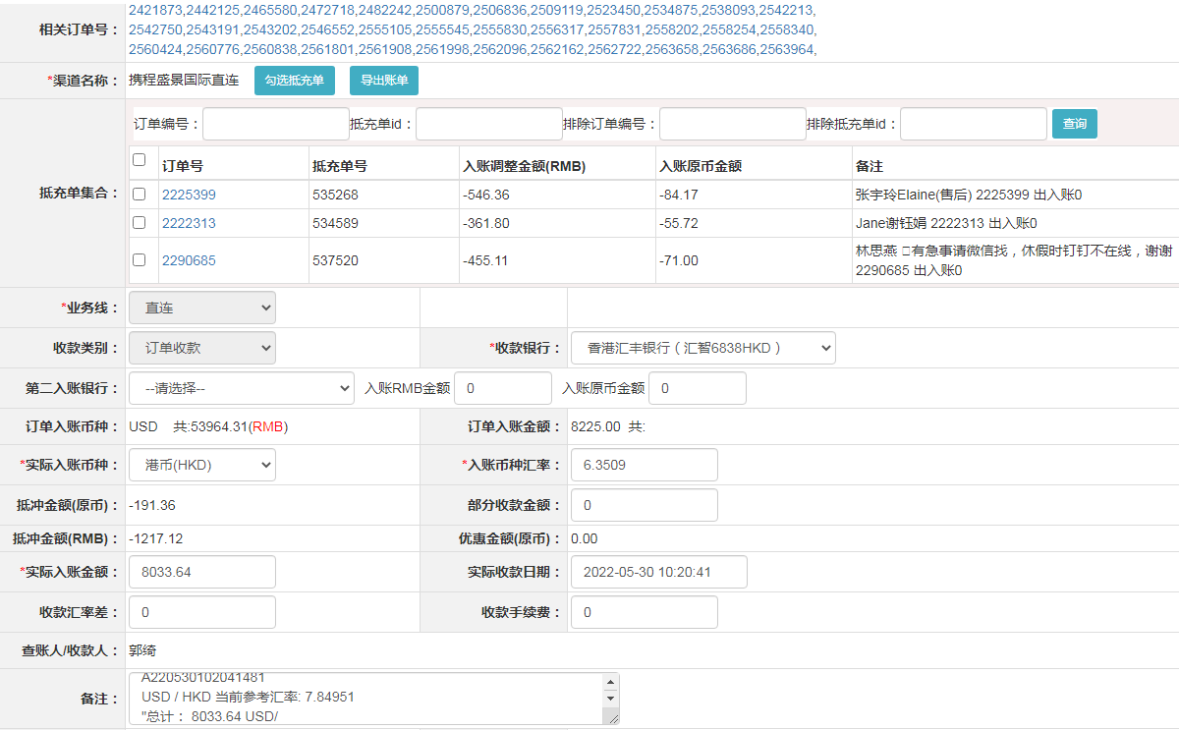
17984690496 | 2022-05-24 | 2022-05-25 | 118 | 118.00 | 2562162 | 0 | ，2562162 | 直连
17985964492 | 2022-05-24 | 2022-05-25 | 79 | 79.00 | 2562722 | 0 | ，2562722 | 直连
17709724107 | 2022-05-25 | 2022-05-26 | 36 | 36.00 | 2482242 | 0 | ，2482242 | 直连
17843393131 | 2022-05-25 | 2022-05-26 | 152 | 152.00 | 2523450 | 0 | ，2523450 | 直连
17906845511 | 2022-05-21 | 2022-05-26 | 145 | 145.00 | 2542750 | 0 | ，2542750 | 直连
17953360274 | 2022-05-25 | 2022-05-26 | 100 | 100.00 | 2555545 | 0 | ，2555545 | 直连
17955518825 | 2022-05-25 | 2022-05-26 | 69 | 69.00 | 2555830 | 0 | ，2555830 | 直连
17965241875 | 2022-05-24 | 2022-05-26 | 94 | 94.00 | 2557831 | 0 | ，2557831 | 直连
17967942662 | 2022-05-23 | 2022-05-26 | 1167 | 1167.00 | 2558202 | 0 | ，2558202 | 直连
17977595164 | 2022-05-25 | 2022-05-26 | 73 | 73.00 | 2560776 | 0 | ，2560776 | 直连
17992905451 | 2022-05-25 | 2022-05-26 | 76 | 76.00 | 2563658 | 0 | ，2563658 | 直连
17993017908 | 2022-05-25 | 2022-05-26 | 174 | 174.00 | 2563686 | 0 | ，2563686 | 直连
17410947834 | 2022-05-26 | 2022-05-27 | 173 | 173.00 | 2421873 | 0 | ，2421873 | 直连
17524395427 | 2022-05-24 | 2022-05-27 | 201 | 201.00 | 2442125 | 0 | ，2442125 | 直连
17642261932 | 2022-05-20 | 2022-05-27 | 1824 | 1824.00 | 2465580 | 0 | ，2465580 | 直连
17669246450 | 2022-05-26 | 2022-05-27 | 17.64 | 20.91 | 2472718 | -3.27 | ，2472718 | 直连 | 本期扣款 3.27
17771642716 | 2022-05-20 | 2022-05-27 | 427 | 427.00 | 2500879 | 0 | ，2500879 | 直连
17791177110 | 2022-05-25 | 2022-05-27 | 168 | 168.00 | 2506836 | 0 | ，2506836 | 直连
17903522149 | 2022-05-26 | 2022-05-27 | 120 | 120.00 | 2542213 | 0 | ，2542213 | 直连
17907766555 | 2022-05-23 | 2022-05-27 | 420 | 420.00 | 2543191 | 0 | ，2543191 | 直连
17918738396 | 2022-05-26 | 2022-05-27 | 161 | 161.00 | 2546552 | 0 | ，2546552 | 直连
17951615924 | 2022-05-25 | 2022-05-27 | 256 | 256.00 | 2555105 | 0 | ，2555105 | 直连
17968069495 | 2022-05-26 | 2022-05-27 | 103 | 103.00 | 2558254 | 0 | ，2558254 | 直连
17984574441 | 2022-05-26 | 2022-05-27 | 213 | 213.00 | 2562096 | 0 | ，2562096 | 直连
17995714177 | 2022-05-25 | 2022-05-27 | 316 | 316.00 | 2563964 | 0 | ，2563964 | 直连

 |  |  | 8033.64

A220530102041481
USD / HKD 当前参考汇率: 7.84951
总计： 8033.64 USD/ 63060.14 HKD

